Biyokimya
Numune Adı | TAS(mmol/L) | TOS (µmol/L) | OSI | NOT
AK-1 | 1.54 | 2.47 | 0.160 |  | Bu çalışmada "Relassay" marka kitler kullanılmıştır.
AK-2 | 1.44 | 3.21 | 0.223 |  | Kullanılan cihaz: Mindray marka BS400 model tam otomatik biyokimya cihazı
AK-3 | 1.71 | 2.51 | 0.147
AK-4 | 2.05 | 1.74 | 0.085 |  | TAS: Total Antioxidant Status
AK-5 | 2.44 | 3.51 | 0.144 |  | TOS: Total Oxidant Status
AK-6 | 2.26 | 3.01 | 0.133 |  | OSI: Oxidative Stress Index
AK-7 | 1.79 | 2.44 | 0.136
AK-9 | 2.11 | 3.48 | 0.165
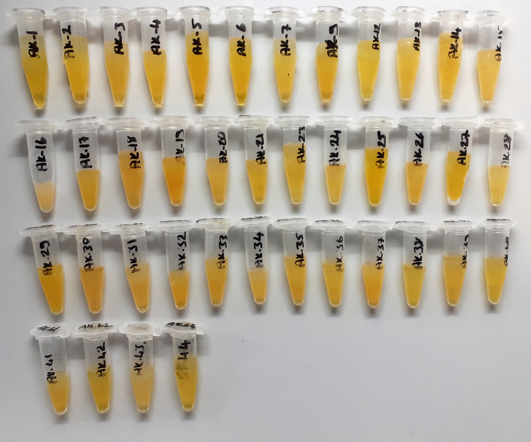
AK-12 | 2.05 | 2.2 | 0.107
AK-13 | 1.88 | 3.02 | 0.161
AK-14 | 1.56 | 3.13 | 0.201
AK-15 | 1.68 | 3.86 | 0.230
AK-16 | 1.81 | 5.1 | 0.282 | lipemi
AK-17 | 1.79 | 2.47 | 0.138
AK-18 | 1.04 | 3.52 | 0.338
AK-19 | 2.2 | 3.05 | 0.139
AK-20 | 1.44 | 2.76 | 0.192
AK-21 | 1.86 | 3.74 | 0.201
AK-23 | 2.25 | 4.03 | 0.179
AK-24 | 1.59 | 2.93 | 0.184
AK-25 | 2.16 | 2.52 | 0.117
AK-26 | 1.71 | 3.03 | 0.177
AK-27 | 2.45 | 3.19 | 0.130
AK-28 | 1.37 | 2.51 | 0.183
AK-29 | 2.28 | 4.49 | 0.197 | lipemi
AK-30 | 2.04 | 4.31 | 0.211
AK-31 | 1.91 | 3.44 | 0.180
AK-32 | 2.12 | 4.09 | 0.193
AK-33 | 2.75 | 4.43 | 0.161
AK-34 | 2.06 | 4 | 0.194
AK-35 | 2.42 | 3.95 | 0.163
AK-36 | 1.97 | 2.23 | 0.113
AK-37 | 2.22 | 4.29 | 0.193
AK-38 | 1.66 | 3.25 | 0.196
AK-39 | 1.54 | 3.23 | 0.210
AK-40 | 2.15 | 3.69 | 0.172
AK-41 | 2.21 | 3.28 | 0.148
AK-42 | 2.03 | 3.05 | 0.150
AK-43 | 1.83 | 4.18 | 0.228 | lipemi
AK-44 | 2.14 | 3.74 | 0.175
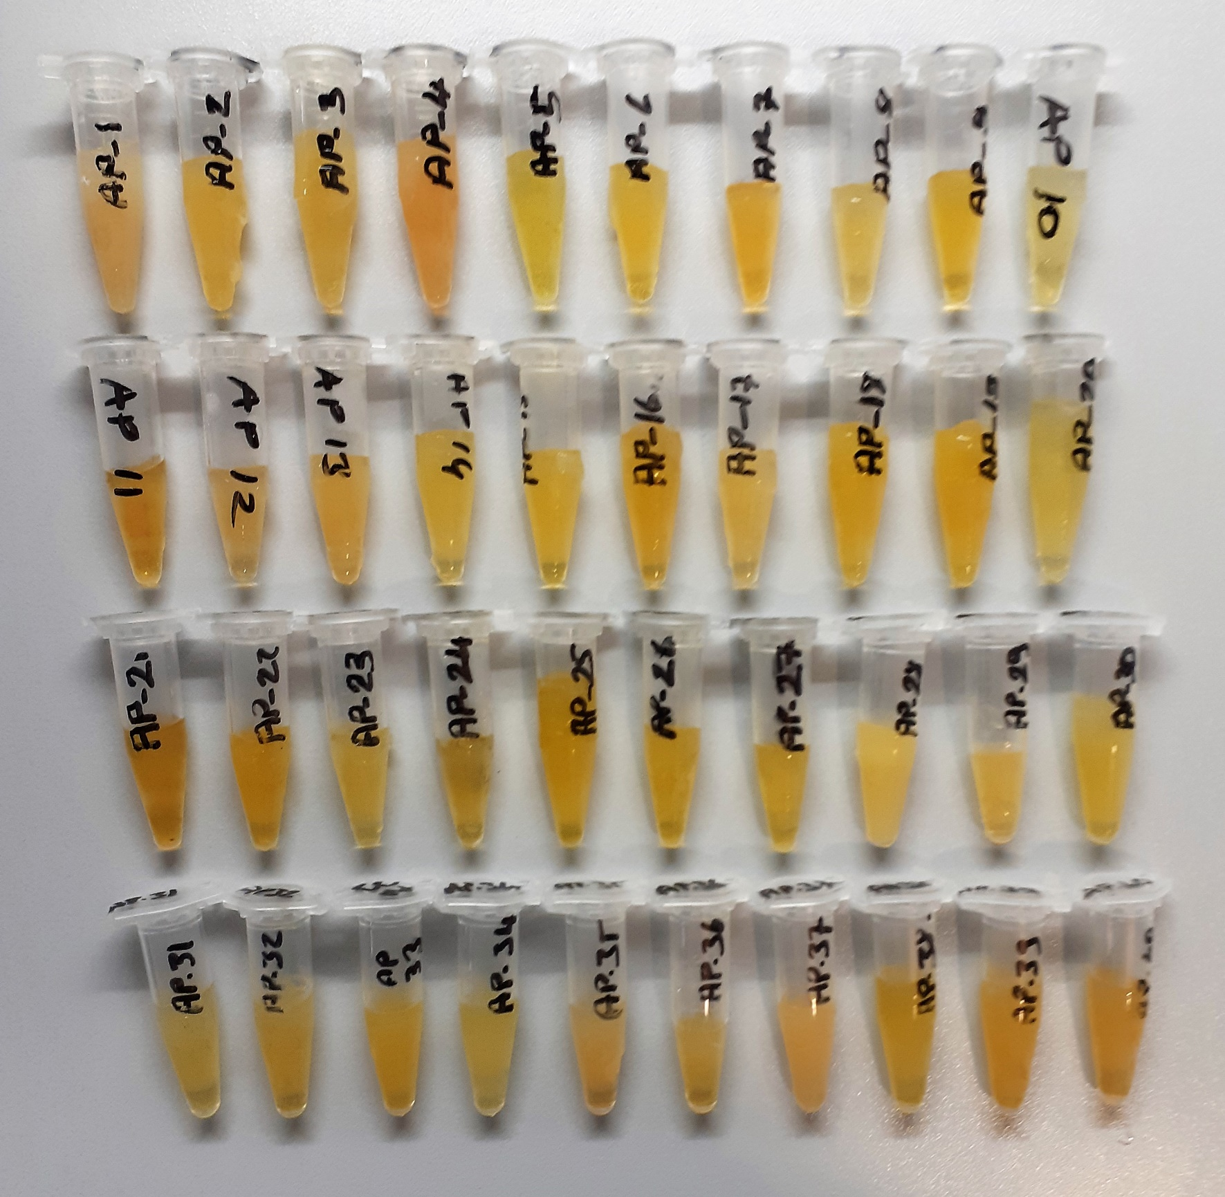
AP-1 | 1.78 | 6.08 | 0.342 | lipemi
AP-2 | 1.84 | 3.65 | 0.198 | lipemi
AP-3 | 1.52 | 4.01 | 0.264 | lipemi
AP-4 | 1.57 | 7.63 | 0.486 | lipemi
AP-5 | 1.62 | 2.98 | 0.184
AP-6 | 1.29 | 2.13 | 0.165
AP-7 | 1.93 | 3.16 | 0.164
AP-8 | 1.56 | 3.16 | 0.203
AP-9 | 2.06 | 3.02 | 0.147
AP-10 | 1.62 | 3.16 | 0.195
AP-11 | 1.74 | 4.08 | 0.234
AP-12 | 1.61 | 5.19 | 0.322 | lipemi
AP-13 | 1.61 | 5.31 | 0.330 | lipemi
AP-14 | 1.69 | 2.54 | 0.150
AP-15 | 1.6 | 2.39 | 0.149
AP-16 | 2.4 | 2.93 | 0.122
AP-17 | 1.89 | 3.34 | 0.177
AP-18 | 2.06 | 2.97 | 0.144
AP-19 | 1.96 | 3.41 | 0.174
AP-20 | 1.83 | 3.33 | 0.182
AP-21 | 1.66 | 3.82 | 0.230
AP-22 | 2.21 | 4.31 | 0.195
AP-23 | 1.74 | 2.53 | 0.145
AP-24 | 1.85 | 3.74 | 0.202
AP-25 | 2.23 | 2.5 | 0.112
AP-26 | 1.74 | 2.79 | 0.160
AP-27 | 1.73 | 2.36 | 0.136
AP-28 | 1.67 | 5.24 | 0.314 | lipemi
AP-29 | 1.79 | 3.65 | 0.204
AP-30 | 1.99 | 1.91 | 0.096
AP-31 | 1.79 | 3.64 | 0.203
AP-32 | 1.69 | 3.71 | 0.220
AP-33 | 2.06 | 2.08 | 0.101
AP-34 | 1.64 | 2.52 | 0.154
AP-35 | 1.98 | 4.74 | 0.239 | lipemi
AP-36 | 1.81 | 2.27 | 0.125
AP-37 | 1.81 | 4.63 | 0.256 | lipemi
AP-38 | 1.55 | 2.25 | 0.145
AP-39 | 1.68 | 2.19 | 0.130
AP-40 | 1.6 | 2.3 | 0.144

